Casos de Prueba
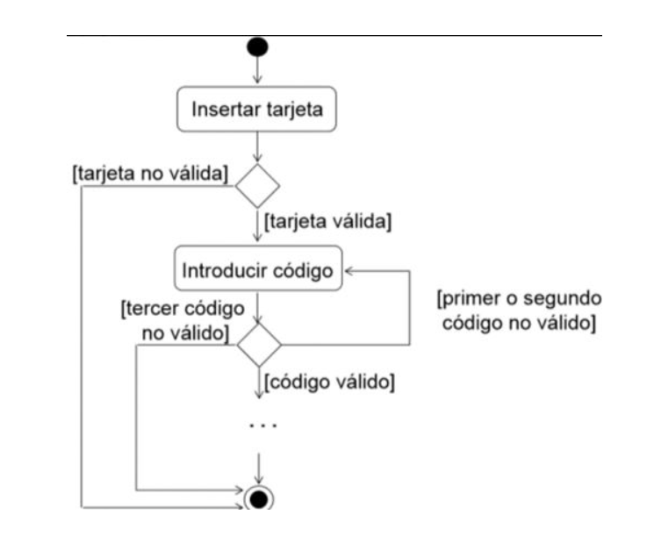
ID | Flujo | Prioridad | Resumen | Precondiciones | Datos de Entrada | Pasos | Resultado esperado
1 | Tarjeta |  | Verificar tarjeta válida | Tarjeta activada | N° Tarjeta: 1234 5678 9101 1121 | 1- Insertar tarjeta | Muestra mensaje de bienvenida y solicita código de seguridad
2 |  |  | Verificar tarjeta inválida | Tarjeta activada | N° Tarjeta: 1234 5678 9101 1122 | 1- Insertar tarjeta | Mensaje de error de tarjeta. Se cancela la transaccion
3 | Código |  | Verificar código válido | Tarjeta válida | N° Tarjeta: 1234 5678 9101 1121 Código: 1234 | 1- Insertar tarjeta 2- Ingresar código 3- Presionar boton aceptar | Se mostrará en pantalla el menú de acciones tales como ingresar a cuenta $, cuenta u$d, cuenta corriente $, cuenta corriente u$d
4 |  |  | Verificar código inválido 1 | Tarjeta válida | N° Tarjeta: 1234 5678 9101 1121 Código: 5678 | 1- Insertar tarjeta 2- Ingresar código 3- Presionar boton aceptar | Se mostrara un mensaje de error solicitando volver a ingresar el codigo.
5 |  |  | Verificar código inválido 2 | Tarjeta válida Haber ingresado código invalido 1 | N° Tarjeta: 1234 5678 9101 1121 Código: 9012 | 1- Insertar tarjeta 2- Ingresar código 3- Presionar boton aceptar | Se mostrara un mensaje de error solicitando volver a ingresar el codigo.
6 |  |  | Verificar código inválido 3 | Tarjeta válida Haber ingresado código inválido 2 | N° Tarjeta: 1234 5678 9101 1121 Codigo:1111 | 1- Insertar tarjeta 2- Ingresar código 3- Presionar boton aceptar | Se mostrará un mensaje de tarjeta bloqueada y el cajero la devora.

